Sheet1
ヤマハ大人の音楽教室

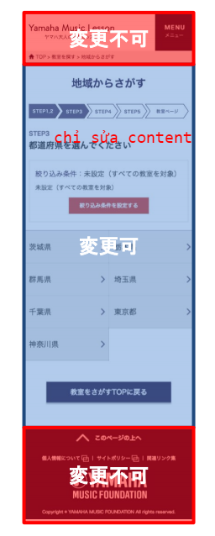
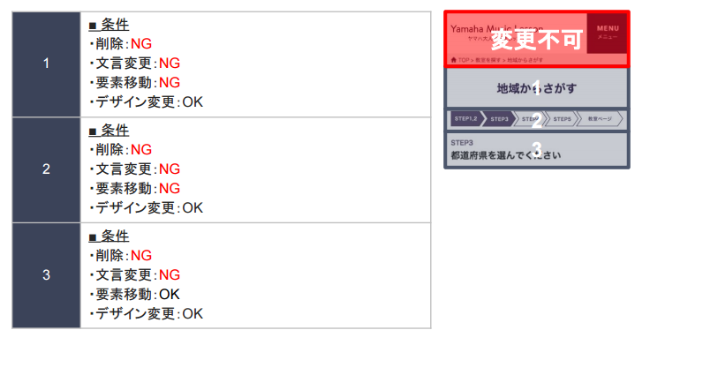

 | chú ý: chỉ code phần content được đánh số từ 1~ 6

 | 1. cho thay đổi design text

 | 2. cho thay đổi design

 | 3. cho thay đổi design
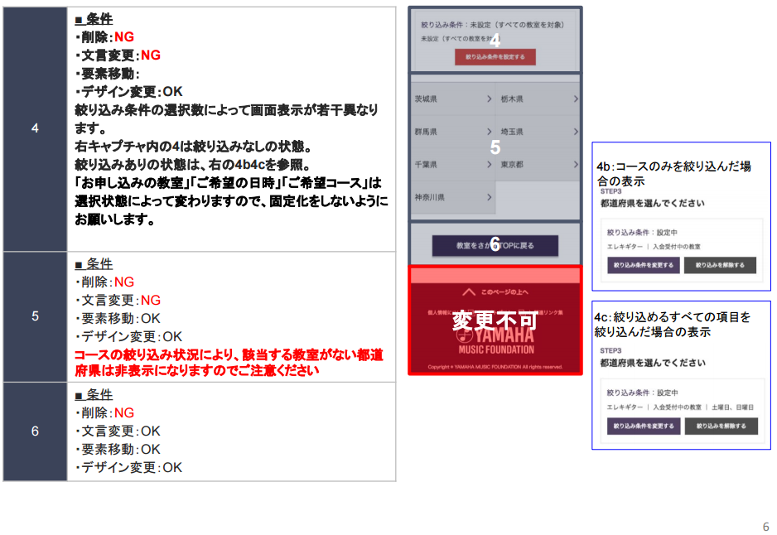
 | 4. cho thay đổi design button
 | chú ý: kết quả lọc sẽ trả ra màn hình tùy theo điều kiện lọc.
 | ví dụ: 4 bên phải là lúc chưa nhập điều kiện lọc
 | 4b trường hợp chỉ lọc item của コース
 | 4c trường hợp lọc tất cả các item
 | tùy vào trạng thái chọn 1 trong 3 item 「お申し込み䛾教室」「ご希望䛾日時」「ご希望コース」 này

 | 5. cho di chuyển phần tử từng button text + thay đổi design
 | tùy thuộc vào điều kiện lọc mà số item mục này sẽ hiển thị nhiều hay ít

 | 6. cho thay đổi text + di chuyển phần tử + thay đổi design

 | yêu cầu chú ý

 |  | về màu sắc or chữ: không có yêu cầu đặc biệt
 |  | Về image / vật liệu : có thể lấy image trong site hiện tại or có thể lấy vật liệu free để sử dụng nhưng,
 |  | về hình ảnh nhạc cụ thì ngoài sản phẩm của ヤマハ(web hiện tại) thì không được sử dụng

